1 - liczebnosc_wiek
Pierwsze rejestracje używanych samochodów osobowych sprowadzonych z zagranicy w Polsce, w latach 2024 - 2025 analizy PZPM na podstawie Centralnej Ewidencji Pojazdów

 | Sty | Lut | Mar | Kwi | Maj | Cze | Lip | Sie | Wrz | Paź | Lis | Gru | RAZEM
2024 | 66,186 | 72,408 | 77,918 | 79,087 | 72,082 | 71,814 | 79,987 | 72,310 | 74,241 | 84,992 | 66,966 | 64,519 | 882,510
2025 | 69,287 | 69,649 | 77,652 | 79,122 | 72,653 | 69,240 |  |  |  |  |  |  | 437,603
%zmiana r/r | 4.7% | -3.8% | -0.3% | 0.0% | 0.8% | -3.6% |  |  |  |  |  |  | -0.4%
Pierwsze rejestracje używanych samochodów osobowych w Polsce 2024 - 2025
 | 2024 | 2025
Sty | 66,186 | 69,287
Lut | 72,408 | 69,649
Mar | 77,918 | 77,652
Kwi | 79,087 | 79,122
Maj | 72,082 | 72,653
Cze | 71,814 | 69,240
Lip | 79,987
Sie | 72,310
Wrz | 74,241
Paź | 84,992
Lis | 66,966
Gru | 64,519
 |  |  |  |  |  |  |  |  | Struktura wieku Sty-Cze 2025
 |  |  |  |  |  |  |  |  | Wiek | Liczba pojazdów | Udział %
 |  |  |  |  |  |  |  |  | do 4 lat | 43,178 | 9.9%
 |  |  |  |  |  |  |  |  | 5-10 lat | 152,745 | 34.9%
 |  |  |  |  |  |  |  |  | >10 lat | 241,680 | 55.2%
 |  |  |  |  |  |  |  |  | Razem | 437,603 | 100%

źródło: PZPM na podstawie CEP

2 - EURO_rodzaj_paliwa
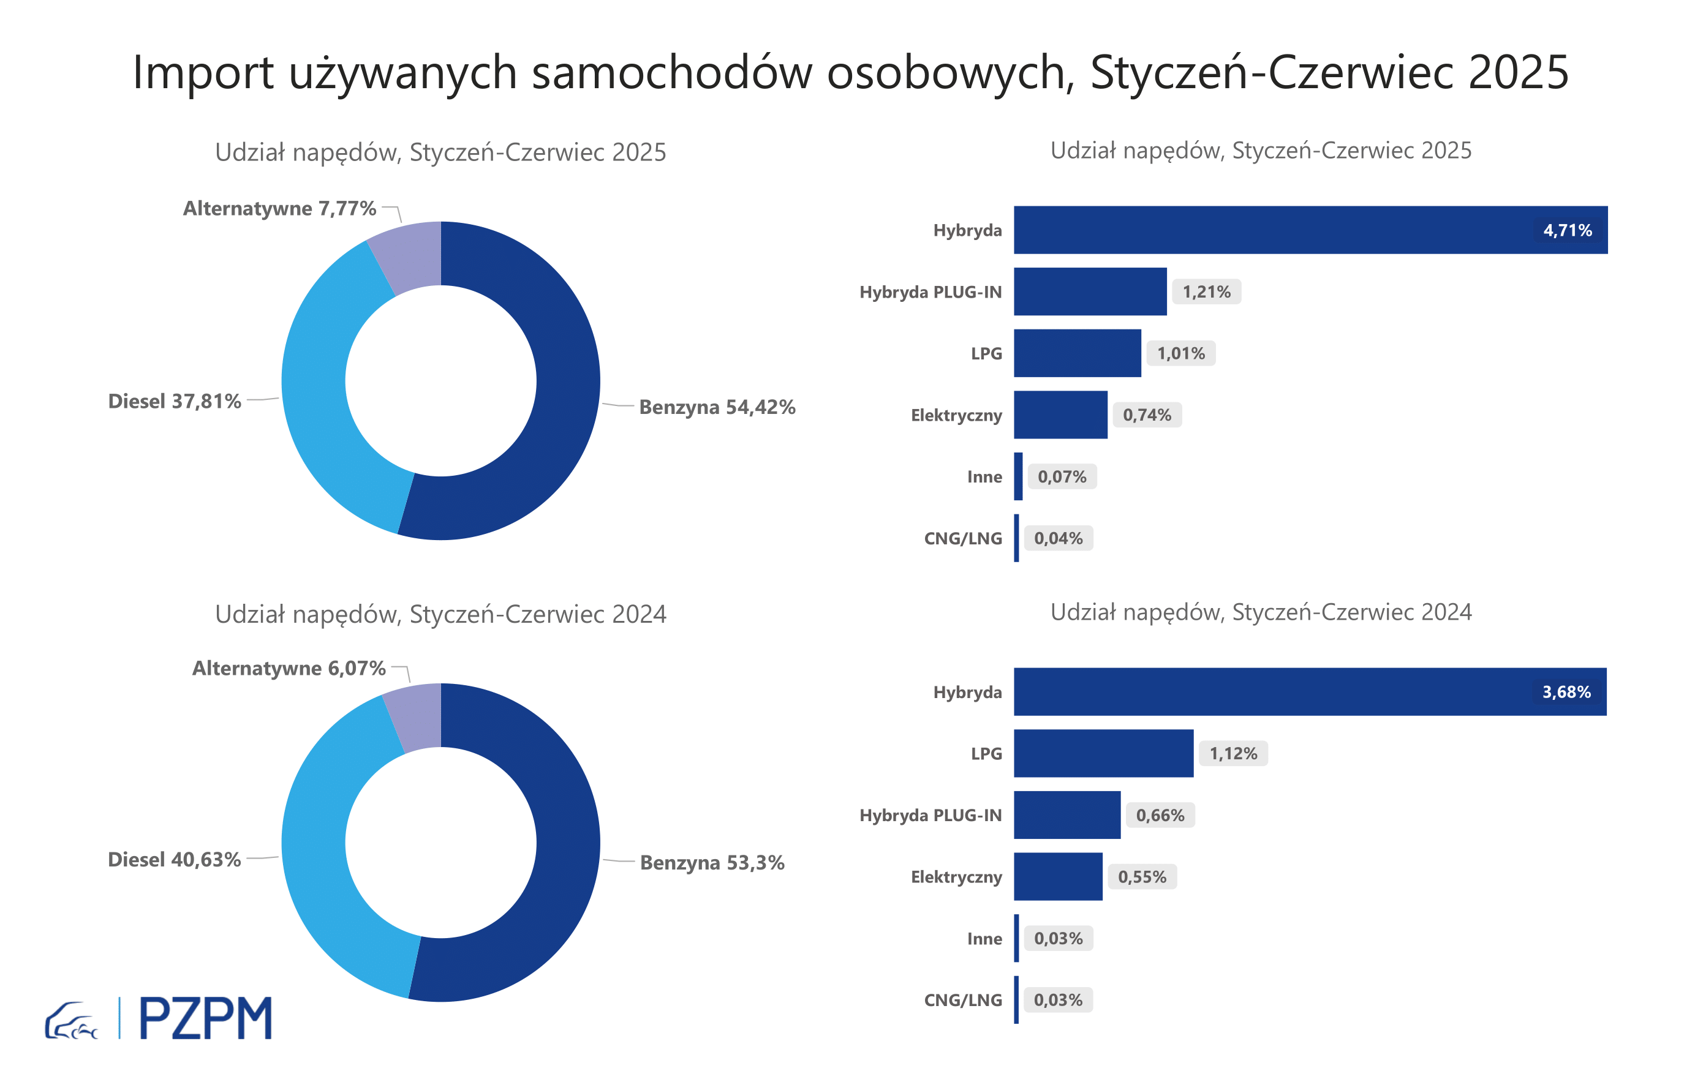

Pierwsze rejestracje używanych samochodów osobowych według rodzaju napędu
Rodzaj napędu | Styczeń-Czerwiec 2024 |  | Styczeń-Czerwiec 2025 |  | Zmiana % r/r | Zmiana udziału r/r
 | tys. szt. | udział % | tys. szt. | udział %
Benzyna | 234,3 | 53.3% | 238,1 | 54.4% | 1.7% | +1,1 pp
Diesel | 178,6 | 40.6% | 165,4 | 37.8% | -7.4% | -2,8 pp
Pozostałe | 26,7 | 6.1% | 34,0 | 7.8% | 27.6% | +1,7 pp
w tym:
Elektryczny | 2.4 | 0.6% | 3.2 | 0.7% | 34.2% | +0,2 pp
Hybryda | 16.2 | 3.7% | 20.6 | 4.7% | 27.4% | +1,0 pp
Hybryda PLUG-IN | 2.9 | 0.7% | 5.3 | 1.2% | 82.1% | +0,5 pp
LPG | 4.9 | 1.1% | 4.4 | 1.0% | -10.0% | -0,1 pp
CNG/LNG | 0.1 | 0.0% | 0.2 | 0.0% | 35.5% | +0,0 pp
Inne | 0.1 | 0.0% | 0.3 | 0.1% | 125.0% | +0,0 pp

3 - TOP_marki
Pierwsze rejestracje - używane samochody osobowe sprowadzone do Polski - TOP 10 w 2025
Pierwsze rejestracje używanych samochodów osobowych w Polsce*
Lp.** | Marka | Styczeń-Czerwiec 2024 | Styczeń-Czerwiec 2025 | Zmiana % r/r
1 | VOLKSWAGEN | 43,443 | 41,571 | -4.3%
2 | FORD | 41,774 | 40,744 | -2.5%
3 | OPEL | 39,924 | 38,453 | -3.7%
4 | AUDI | 36,276 | 32,758 | -9.7%
5 | BMW | 28,123 | 27,370 | -2.7%
6 | MERCEDES-BENZ | 20,856 | 22,218 | 6.5%
7 | PEUGEOT | 20,397 | 21,487 | 5.3%
8 | HYUNDAI | 18,639 | 20,558 | 10.3%
9 | RENAULT | 20,768 | 19,068 | -8.2%
10 | TOYOTA | 16,913 | 16,667 | -1.5%
* źródło: PZPM na podstawie danych CEP
** kolejność wg rejestracji w 2025 roku

